Sheet1
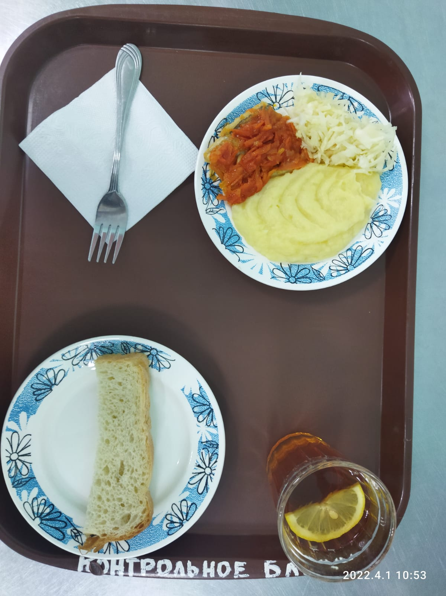
Школа | МБОУ Большекирсановская сош имени Героя Советского Союза Хайло В.А. |  |  | Отд./корп |  |  |  | День | 2022-04-01

Прием пищи | Раздел | № рец. | Блюдо | Выход, г | Цена | Калорийность | Белки | Жиры | Углеводы
Завтрак | гор.блюдо | 229 | Рыба, тушенная с овощами | 100.00 | 24.62 | 105.00 | 9.75 | 4.95 | 3.80
 | гор.напиток | 377 | Чай с лимоном | 187.00 | 3.09 | 56.00 | 0.12 | 0.02 | 13.68
 | хлеб | Н | Хлеб пшеничный | 30.00 | 2.00 | 69.00 | 2.28 | 0.24 | 14.10
 |  | 71/70 | Капуста квашенная | 60.00 | 8.19 | 13.20 | 0.66 | 0.12 | 2.28
 |  | 312 | Пюре картофельное | 150.00 | 16.63 | 137.25 | 3.06 | 4.80 | 20.44
 |  | 338 | Яблоко | 100.00 | 9.41 | 172.80 | 2.70 | 0.90 | 37.80
Завтрак 2 | фрукты

Обед | закуска
 | 1 блюдо |  | .
 | 2 блюдо
 | гарнир
 | сладкое
 | хлеб бел.
 | хлеб черн.

 |  |  |  | 627.00 | 63.94 | 553.25 | 18.57 | 11.03 | 92.10

